MeCab
手順
1 | 右記のサイトからmecab-64-0.996.2.exe をダウンロードする | https://github.com/ikegami-yukino/mecab/releases
2 | ダウンロードしたインストーラーを起動する
3 | 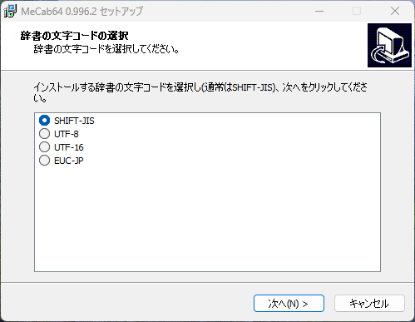 | 「SHIFT-JIS」を選択して，「次へ」
4 | 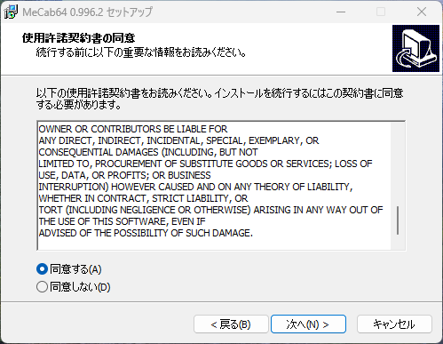 | 「同意する」を選択して，「次へ」
5 | 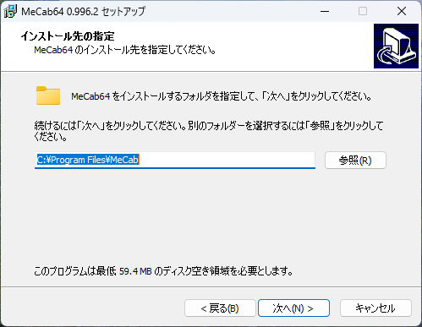 | インストール先を選択して，「次へ」
6 | 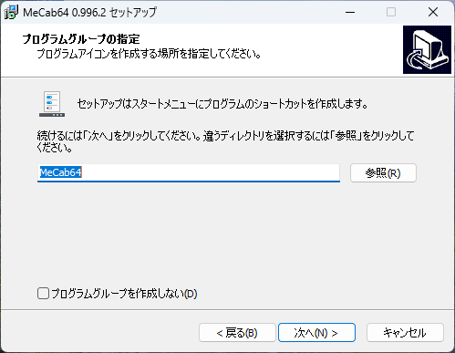 | 「次へ」
7 | 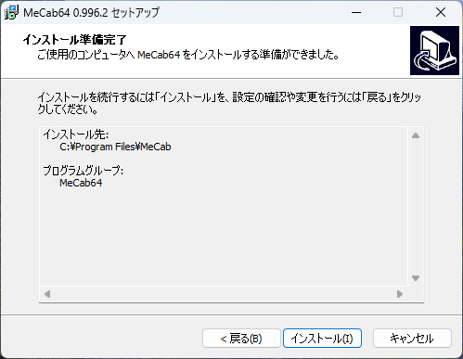 | 「インストール」
8
9
10

PATH
手順
1 | 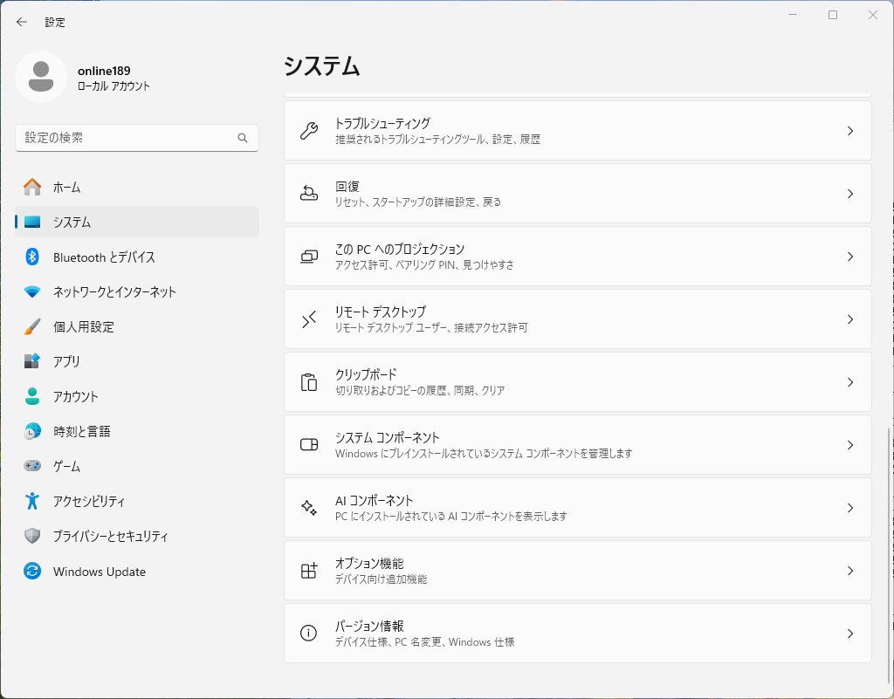 | スタートメニューから「設定」を起動して，「システム」ー「バージョン情報」を選択する （スタートメニューを右クリックして，「システム」を選択してもよい）
2 | 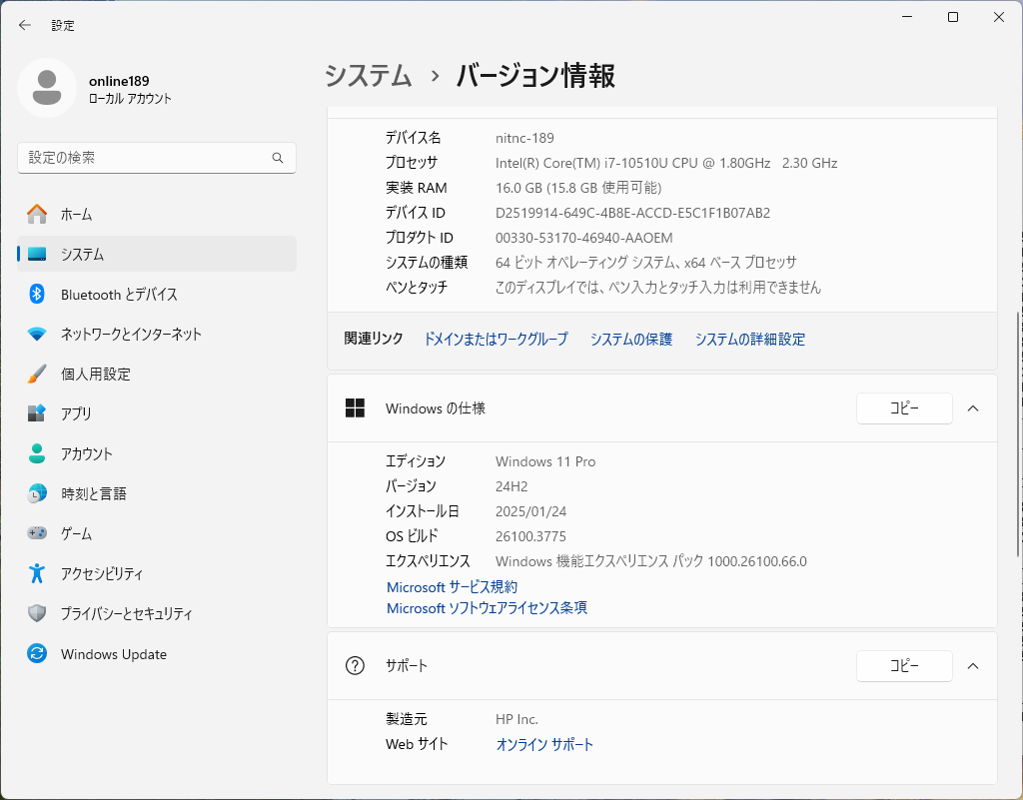 | 「システムの詳細設定」を起動する
3 | 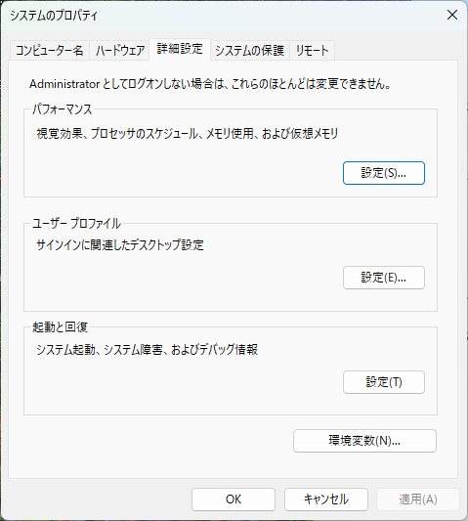 | 「環境変数」をボタンを押す
4 | 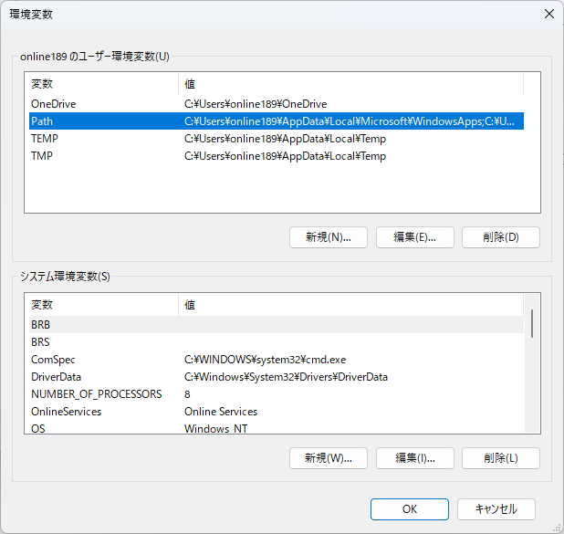 | ユーザー環境変数の「PATH」選択して，「編集」ボタンを押す
5 | 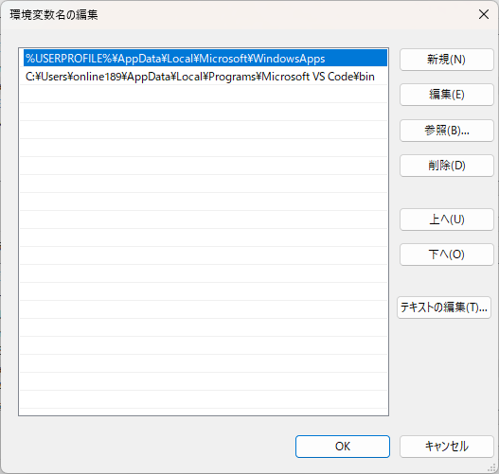 | 「新規」ボタンを押す
6 | 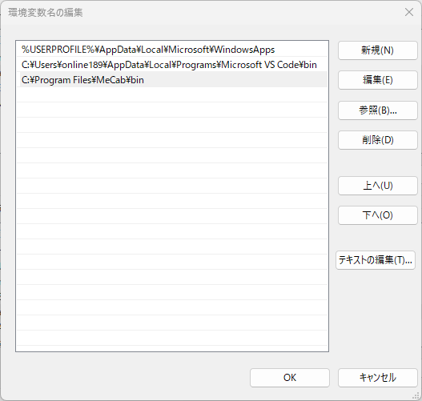 | mecab.exeのインストールパスを入力して，「OK」を押す （通常は C:\Program Files\MeCab\bin）
7 | 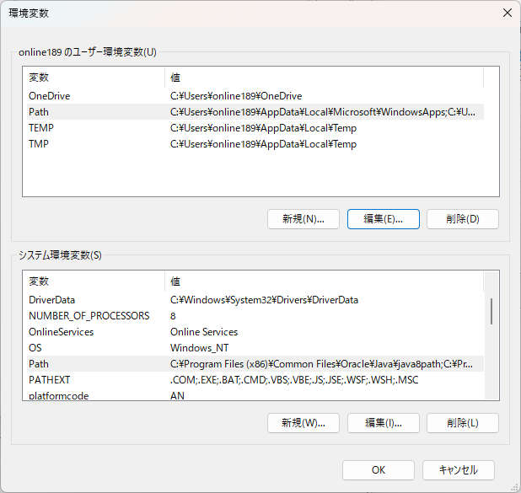 | 「OK」を押す

動作確認
1 | 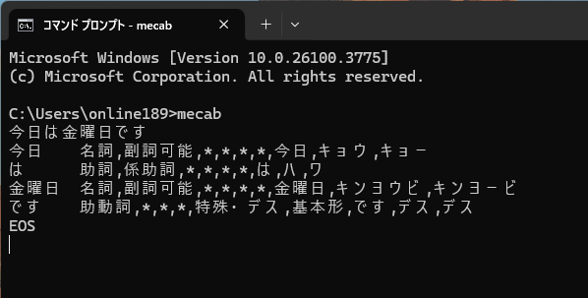 | コマンドプロンプトを起動 「mecab」と入力する 続けて適当な文字列を入力する 形態素解析できていることを確認する

